メイン画面
メイン画面へ
ログイン画面へ
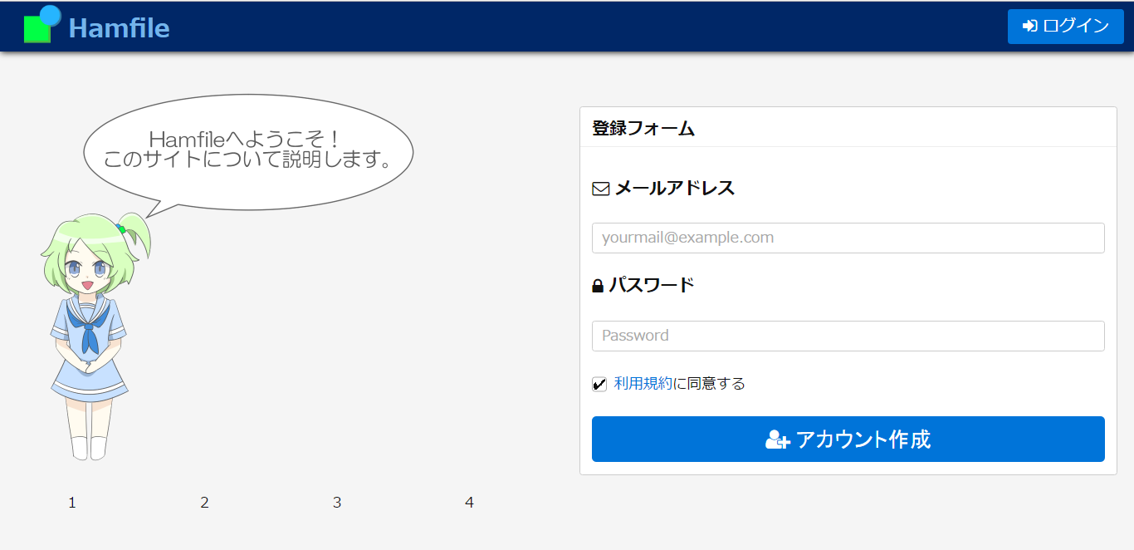

アドレス用テキストボックス

パスワード用伏せ字テキストボックス

利用規約画面へ
IDとパスワードが書きこまれ、利用規約にチェックがされてているとき、DBに渡しプロフィール画面へ

画像切り替え

ログイン画面
メイン画面へ
メイン画面へ
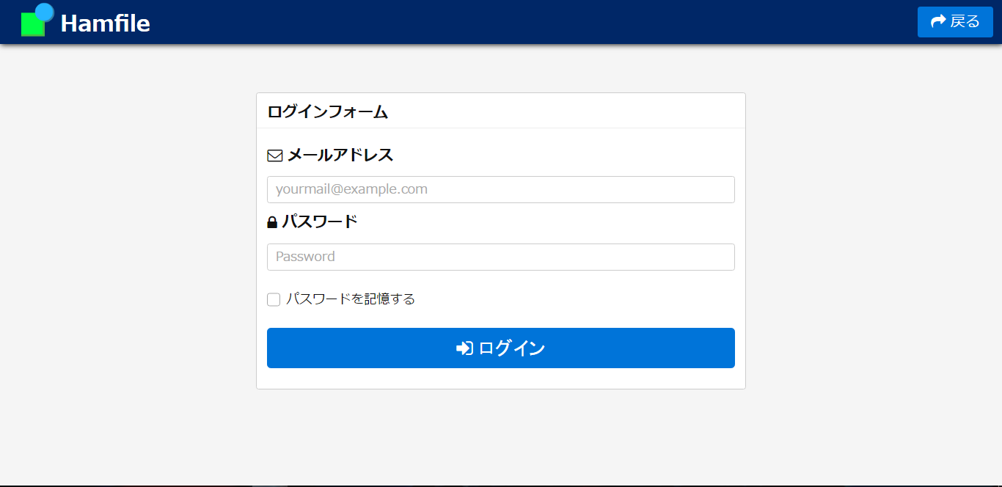

アドレス用テキストボックス

パスワード用伏せ字テキストボックス
ｗ

IDとパスワードが書きこまれ、チェックボックスがチェックされてているとき、DBと照合し正しければプロフィール画面へ

利用規約画面
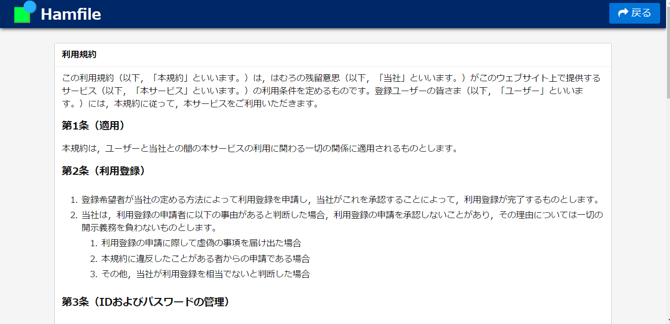
メイン画面へ
メイン画面へ

プロフィール画面
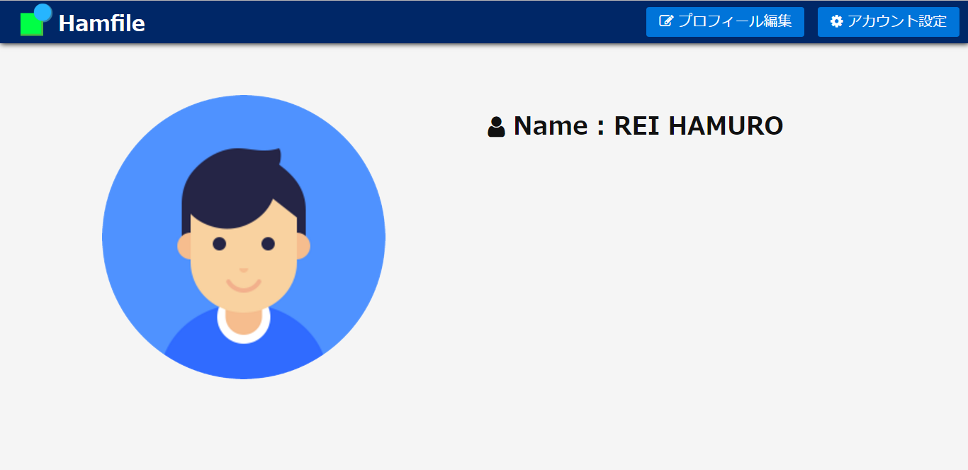
メイン画面へ
プロフィール編集画面へ
アカウント設定画面へ

プロフィール編集画面
メイン画面へ
プロフィール画面へ
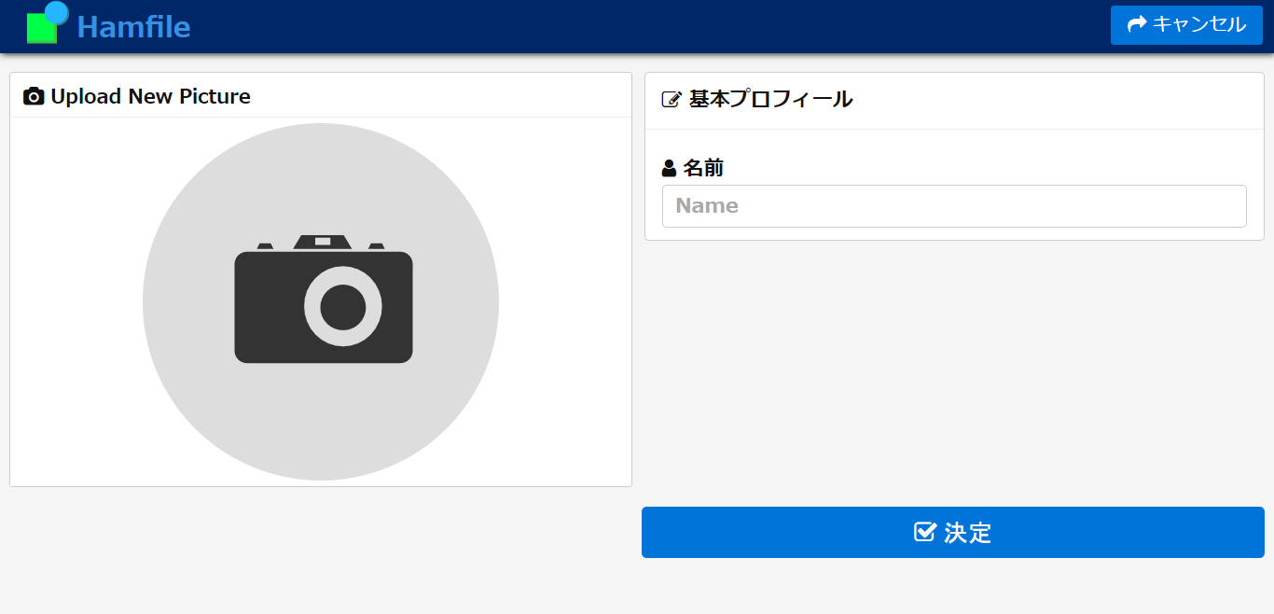

画像アップデートポップアップ起動

名前用テキストボックス

DBに保存しプロフィール画面へ

アカウント編集画面
メイン画面へ
プロフィール画面へ
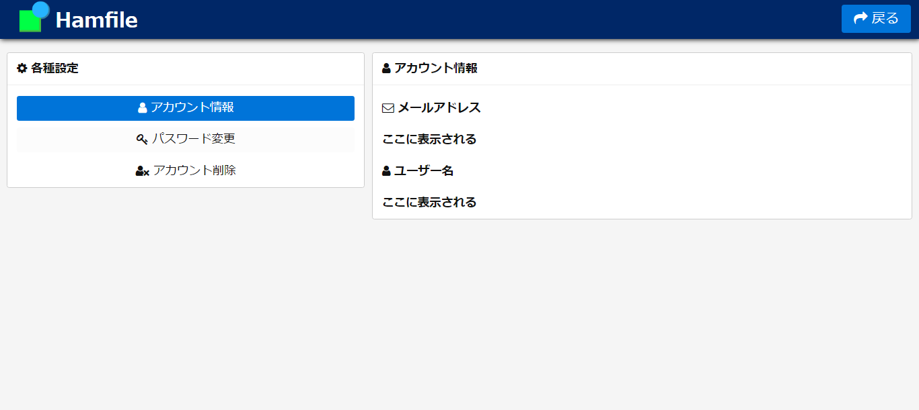

アカウント情報へ
パスワード変更へ

アカウント削除へ

パスワード編集画面
メイン画面へ
プロフィール画面へ
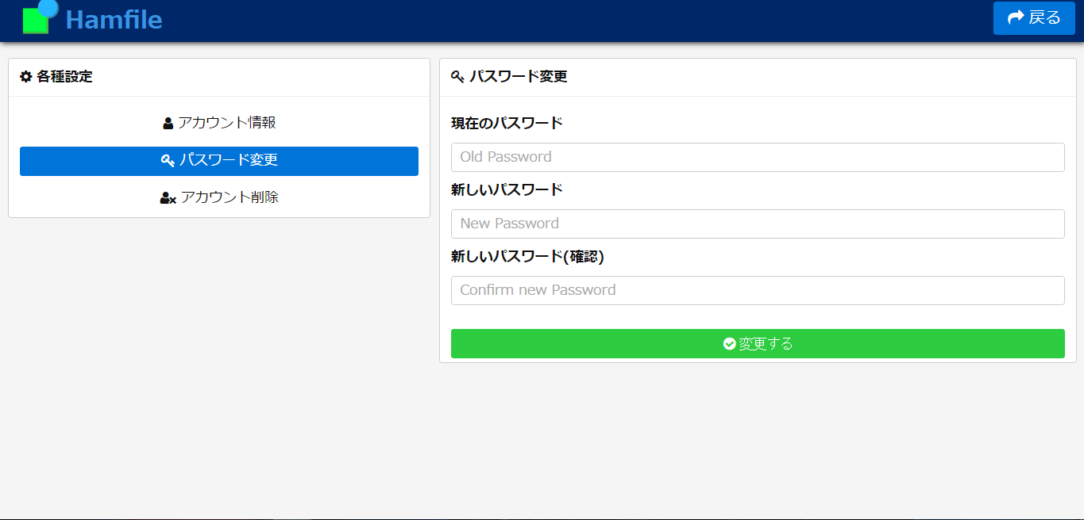

アカウント情報へ
伏せ字テキストボックス
パスワード変更へ

アカウント削除へ
伏せ字テキストボックス

伏せ字テキストボックス

DBに保存しパスワード変更へ

アカウント削除画面
メイン画面へ
プロフィール画面へ
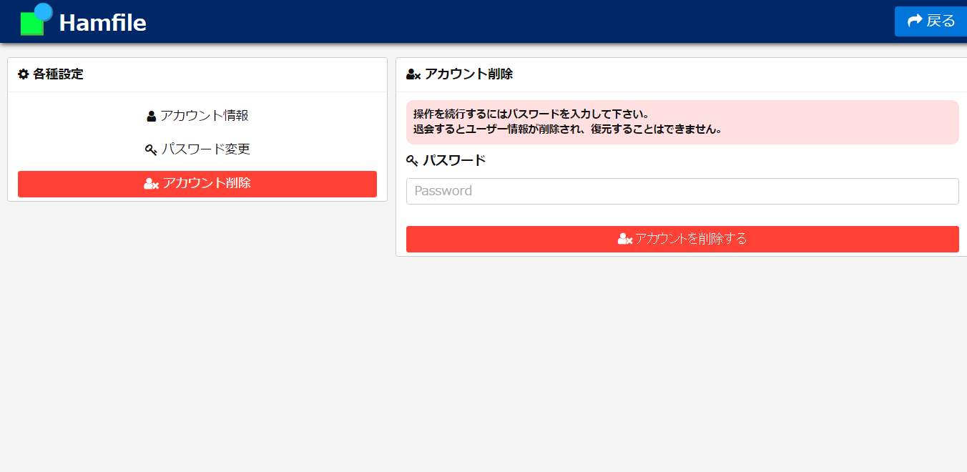

アカウント情報へ
パスワード変更へ

アカウント削除へ
伏せ字テキストボックス

DBから削除しメイン画面へ

